关系图
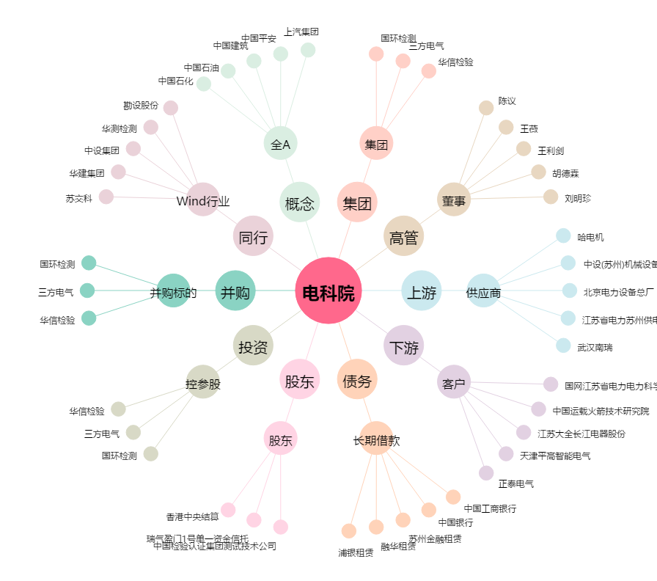
电科院[300215.SZ] - 关系概览图

